상품제안서
코코에르 스텐 핸들형 보관용기 1.7L | 상품코드: S47058

 |  |  |  |  |  |  | 02-713-8555 | www.synergygift.co.kr
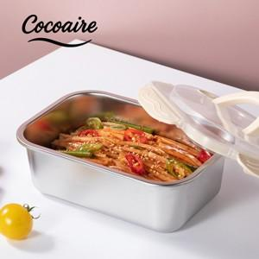

【상세/제작정보】

【인쇄/포장옵션】 | 스티커 / 포장불가능

【공급단가】 | 수량 | 50~ | 100~ | 300~ | 1,000~ | 3,000~
*VAT별도 | 단가 | 5,460원 | 5,330원 | 5,160원 | 4,830원 | 4,660원

【상품 URL】 | https://www.synergygift.co.kr:443/src/goods_detail.php?gdno=47058

